关系图
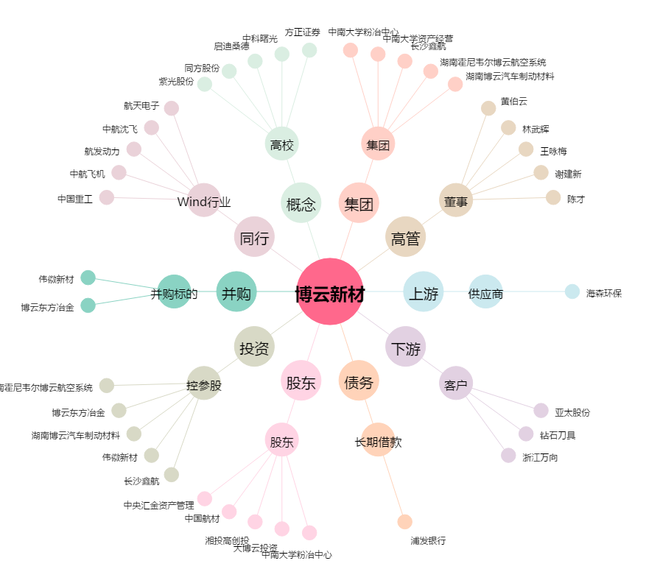
博云新材[002297.SZ] - 关系概览图

